タイトルフロー
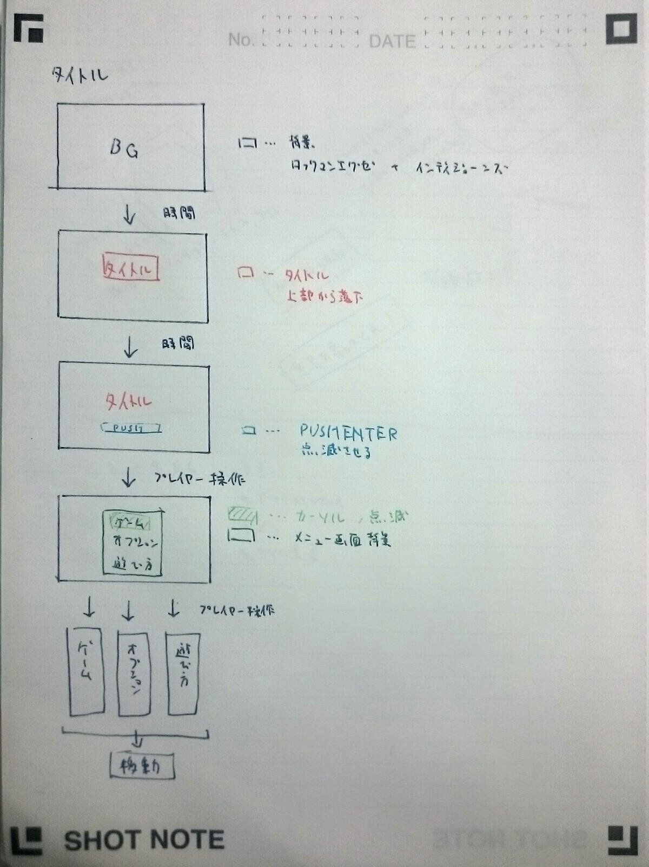

ゲームシーンフロー
ゲームシーン
キャラクター選択

キャラクター選択画面へ
キャラクター選択画面

全員がキャラクターを選択した

ステージ選択

ステージ選択画面へ
ステージ選択画面

ゲームモードへ
ステージが決定した

開始前カウントダウン開始
カウントダウンが終了した

ゲーム開始

一定時間経過
誰かが勝利条件を達成した

結果発表へ(リザルト画面)

リザルトシーンへ

リザルトフロー
